illa de informe de error simple
INFORME DE GESTIÓN DE INCIDENTES
ID DE ERROR |  |  |  | DESCRIPCIÓN GENERAL DE ERRORES |  |  | MEDIO AMBIENTE |  |  | DETALLES DEL ERROR |  |  | SEGUIMIENTO DE ERRORES |  |  |  | Arreglar |  | NOTAS
ID DE ERROR | TÍTULO | REPORTADO POR | FECHA DE NOTIFICACIÓN | RESUMEN | URL | CAPTURA DE PANTALLA | PLATAFORMA | SISTEMA OPERATIVO | EXPLORADOR | PASOS PARA REPRODUCIR | RESULTADO ESPERADO | RESULTADO REAL | GRAVEDAD DEL DEFECTO | PRIORIDAD DE DEFECTOS | ASIGNADO A | ESTADO | RESOLUCIÓN | FECHA DE FIJACIÓN | NOTAS
B_01 | Falla en agregación de varios productos al carro | Luis Molina | 2024-03-18 | Cuando se intenta agregar dos productos distintos al carro de compras solo se puede ver el primero que fue agregado | https://www.buscalibre.com.co/v2/carro |  | Notebook lenovo | Windows 11 | Mozilla Firefox | * Navegar a https://www.buscalibre.com.co/v2/carro * Seleccionar un producto y agregarlo al carro de compras * Seleccionar un producto distinto y también agregarlo al carro de compras | Ver ambos productos en el carro de compras | Solo se observa el primer producto agregado | Destacado | Medio |  | Abrir
B_02 | Falla en cierre de sesión | Luis Molina | 03/19/24 | Cuando se cierra sesión y luego voy a la página de incio no debería aparecer el nombre del usuario en la parte del enlace de inicio de sesión | https://www.buscalibre.com.co/ |  | Notebook lenovo | Windows 11 | Mozilla Firefox | * Navegar a https://www.buscalibre.com.co * Iniciar sesión * Cerrar sesión e ir a la página de inicio | Ver en la parte del enlace para inicio de sesión o registro como "Mi cuenta" | Se observa el nombre del usuario | Menor | Medio |  | Abrir
B_03 | Error en validación de número de teléfono | Luis Molina | 03/19/24 | Cuando se diligencia el formulario de la dirección de envío el campo teléfono debería validar si el número tiene 10 dígitos | https://www.buscalibre.com.co/v2/u/direccion | 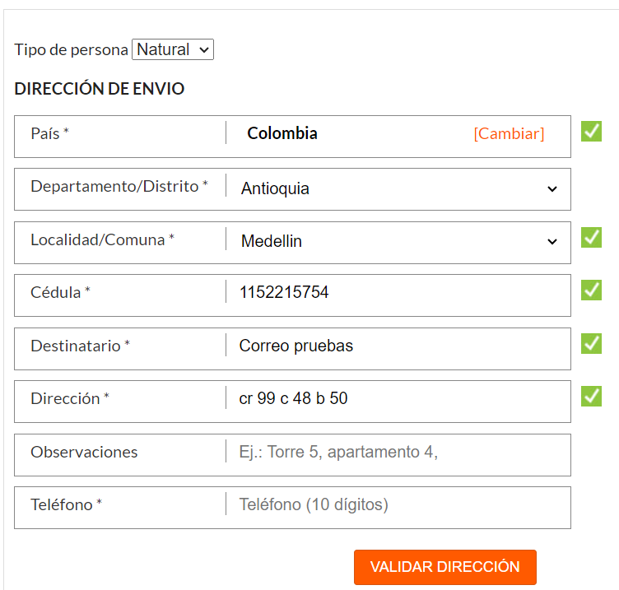 | Notebook lenovo | Windows 11 | Mozilla Firefox | * Vavegar a https://www.buscalibre.com.co/ * Seleccionar un producto e ir a pagar * No haber diligenciado el formulario de dirección de envío * Diligenciar el campo teléfono con menos de 10 dígitos | Mensaje de error por número inválido | Campo validado correctamente | Menor | Bajo |  | Abrir
B_04 | Error de código HTTP | Luis Molina | 03/19/24 | Cuando uso el servicio de buscar moneda por código de pais, y envío un código de pais que no existe el código HTTP es 200 OK | http://webservices.oorsprong.org/websamples.countryinfo/CountryInfoService.wso?WSDL |  | Notebook lenovo | Windows 11 | SOAP UI | * Realizar petición en Soap UI con la URL dada del servicio CountryCurrency * Digitar un código de un pais que no existe | Código 404 not found | Código 200 OK | Menor | Medio |  | Abrir

HAGA CLIC AQUÍ PARA CREAR EN SMARTSHEET

